23.03
Общество с ограниченной ответственностью «ОптИнвестТрейд» УНП 193681610 Республика Беларусь г. Минск Тел. +375 (29) 505-94-89 Email: optinvestrade@mail.ru сайт www.optasia.by

№ | Штрих код | Наименование | Цена без НДС | Цена с НДС | Фото | Производитель | Кол-во в упаковке шт. | Остатки шт. | Минимальный заказ | Примечания | Артикул | Заказ
НОВИНКИ!!!
1 | 4816183400195 | Набор фломастеров, 12 цветов | 1.13 | 1.36 |  | Китай | 100 | 1000 | 10 |  | MT-002
2 | 4816183400201 | Комплект для бадминтона (2 ракетки + 1 воланчик) | 3.75 | 4.50 |  | Китай | 50 | 1000 | 3 |  | S001
3 | 4816183400188 | Клейкая лента двухсторонняя, 3м * 3см * 2мм (2 шт. в наборе) - Нано Скотч | 4.5 | 5.40 |  | Китай | 80 | 1000 | 3 |  | MT001
4 | 4603299298095 | LEBEN Машинка для удаления катышков "Кроха", батарейки 2хAA (в комплект не входят) | 5.34 | 6.41 | 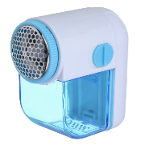 | Китай | 1 | 200 | 3 |  | 490-010
5 | 4610422068531 | LEBEN Машинка от катышков, от 2xАА не в компл., съёмный контейнер, белая | 16.18 | 19.42 | 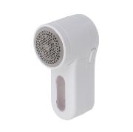 | Китай | 24 | 160 | 1 |  | 248-050
6 | 4620248433475 | LEBEN Капучинатор, 1 насадка, 1 скорость, металл, пластик, питание 2xАА | 4.16 | 4.99 |  | Китай | 24 | 100 | 3 |  | 286-050
7 | 4620248425234 | VETTA Чайник заварочный 1000мл, с металл.фильтром, бамбуковая крышка, стекло | 8.29 | 9.95 | 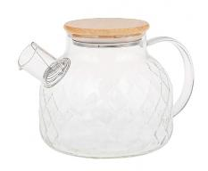 | Китай | 24 | 158 | 1 |  | 850-973
8 | 4610422025305 | SATOSHI Темпра Овощечистка 17х5,5см, нерж.сталь | 1.78 | 2.14 |  | Китай | 24 | 600 | 1 |  | 882-456
9 | 4610422108282 | Браслет светоотражающий, тм BY SPORT, 40х3см, ПВХ, микс цветов | 0.7 | 0.84 |  | Китай | 1000 | 1000 | 20 |  | 195-156
10 | 4620248401160 | SATOSHI Терка для чеснока 4,5х13,5см, нерж.сталь, пластик | 2.1 | 2.52 | 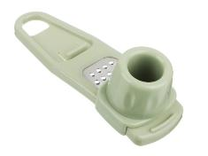 | Китай | 24 | 480 | 1 |  | 885-134
Товар недели
1 | 4620248458188 | РОКОТ Плитка газовая к бал. с цанговым захватом портативная с лепестками малая | 12.30 | 14.76 | 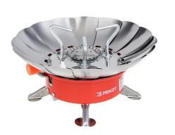 | Китай | 24 | 96 | 1 |  | 116-065
2 | 4680259322083 | SILAPRO Шапочка для плавания, 24х19.5см, латекс | 3.00 | 3.60 |  | Китай | 24 | 301 | 3 |  | 109-088
Вентиляторы
1 | 4610422111480 | Вентилятор настольный на прищепке тм LEBEN 20Вт, диаметр 23см, 220в, белый | 22.03 | 26.44 | 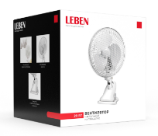 | Китай | 16 | 38 | 1 |  | 243-015
2 | 4610422111473 | Вентилятор настольный тм LEBEN 3.7в/300мАч, диаметр лопастей 16см, USB-кабель, белый | 21.76 | 26.11 |  | Китай | 16 | 40 | 1 |  | 243-025
3 | 4610422111503 | Вентилятор ручной тм LEBEN, питание батарейки 2xААА (в комп. не входят), цвет в ассортименте | 8.25 | 9.90 |  | Китай | 16 | 168 | 1 |  | 243-027
4 | 4610422111527 | Вентилятор ручной с увлажнителем тм LEBEN 3.7в/500мАч, USB-кабель, цвет в ассортименте | 13.42 | 16.10 |  | Китай | 16 | 144 | 1 |  | 243-029
5 | 4680259712518 | Вентилятор напольный тм LEBEN 45Вт, 3 скорости, диаметр 43см, 220в, черный | 30.91 | 37.09 | 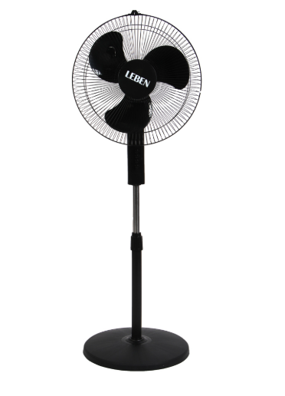 | Китай | 4 | 52 | 1 |  | 243-005
6 | 4640250786307 | Вентилятор напольный тм LEBEN 25Вт, 3 скорости, диаметр 20см, 220в, белый | 32.82 | 39.38 | 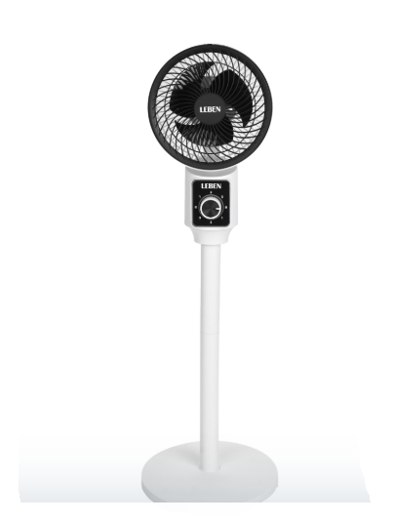 | Китай | 1 | 50 | 1 |  | 243-001
Товары для игры
1 | 4816183400140 | Игра настольная 2 в 1 "Хоккей и футбол" 14+ | 38.10 | 45.72 |  | Китай | 18 | 1000 | 1 |  | LS002
2 | 4816183400157 | Игра настольная "Хоккей" 14+ | 30.55 | 36.66 |  | Китай | 18 | 1000 | 1 |  | LS003
3 | 4816183400126 | Головоломка треугольные шахматы (14+), 84 фигуры. Модель: G001 | 8.31 | 9.97 |  | Китай | 60 | 1000 | 1 |  | G001
4 | 4816183400041 | Футбольный Мяч | 5.75 | 6.90 | 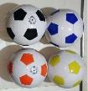 | Китай | 144 | 1440 | 3 |  | Lp003
5 | 4610422108183 | Мяч для большого тенниса, тм BY SPORT, 1 шт. | 1.52 | 1.83 | 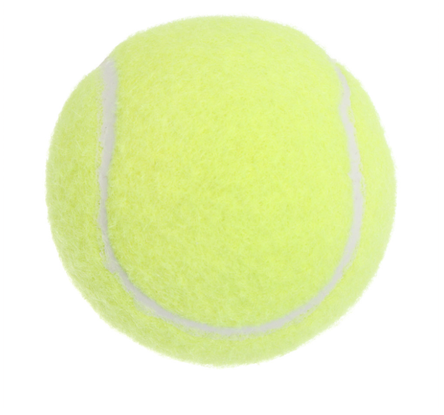 | Китай | 240 | 240 | 12 |  | 072-002
6 | 4680259599225 | Мяч пляжный, тм BY SPORT, 22см, ПВХ, 60гр (+-10%), 6 цветов | 1.52 | 1.83 | 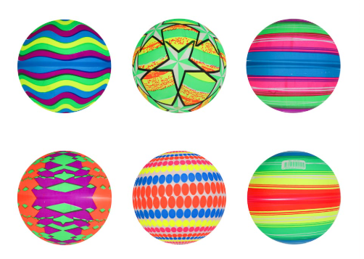 | Китай | 300 | 300 | 12 |  | 199-029
7 | 4610422033164 | ИГРОЛЕНД Снежкостроитель "Граната", 36х9,5х7см, PP, 4 цвета | 0.92 | 1.10 |  | Китай | 288 | 144 | 4 |  | 084-035
8 | 4816183400065 | Водный пистолет 40см | 2.03 | 2.44 |  | Китай | 100 | 10000 | 10 |  | 9
Товары для животных
1 | 6912345678953 | Ошейник для домашних животных 63 cм от блох в металической банке | 3.72 | 4.46 | 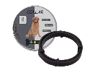 | Китай | 1 | 160 | 3 |  | 20
2 | 4816183400058 | Ошейник от блох и клещей | 2.27 | 2.72 |  | Китай | 1 | 160 | 3 |  | 33
3 | 6920003274442 | Ошейник для домашних животных 30 cм (PE001) - градиент | 1.16 | 1.39 | 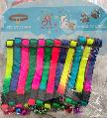 | Китай | 1 | 1440 | 3 |  | PE001
4 | 6920003274443 | Ошейник для домашних животных 30 cм (РЕ002) - спорт | 1.04 | 1.25 | 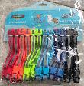 | Китай | 1 | 1440 | 3 |  | PE002
5 | 6920003274444 | Ошейник для домашних животных 30-40 cм (РЕ003) - цветной принт | 1.64 | 1.97 |  | Китай | 1 | 1200 | 3 |  | PE003
6 | 6920003274445 | Ошейник для домашних животных 30-40 cм (РЕ004) - светоотражающий | 1.64 | 1.97 |  | Китай | 1 | 1200 | 3 |  | PE004
7 | 6920003274446 | Шлейка + поводок для собак и кошек (РЕ008) с цветным бантиком микс цветов | 7.46 | 8.95 | 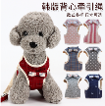 | Китай | 1 | 960 | 3 |  | PE008
8 | 6920003274447 | Шлейка + поводок для собак и кошек (РЕ010) с черным бантиком микс цветов | 7.10 | 8.52 | 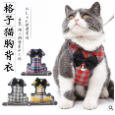 | Китай | 1 | 960 | 3 |  | PE010
9 | 6920003274448 | Шлейка + поводок для собак и кошек (РЕ012) супер мэн микс цветов | 9.11 | 10.93 | 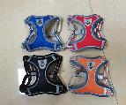 | Китай | 1 | 960 | 3 |  | PE012
10 | 6920003274449 | Поводок для собак и кошек (РЕ011) светоотражающий 1,2м. | 3.72 | 4.46 | 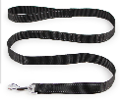 | Китай | 1 | 960 | 3 |  | PE011
11 | 6920003274450 | Поводок с пружиной (РЕ013) с пружиной 1.3м-2м | 5.75 | 6.90 | 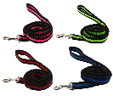 | Китай | 1 | 960 | 3 |  | PE013
12 | 6920003274451 | Поводок для собак и кошек (РЕ014) микс цветов с мягкой ручкой 1,2м. | 5.12 | 6.14 | 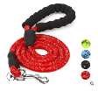 | Китай | 1 | 960 | 3 |  | PE014
13 | 6920003274452 | Игрушка для животных "Курица-кричалка" - 27 см. | 2.10 | 2.52 |  | Китай | 1 | 1200 | 3 |  | PE0
Аксессуары для мобильных телефонов
1 | 4680259747312 | BY Кабель для зарядки Классик Micro USB, 1м, 3A, белый | 1.10 | 1.32 |  | Китай | 8 | 768 | 6 |  | 931-230
2 | 4610422077298 | Кабель для зарядки USB(A)-Type C BY Balance, 18Вт, 1 м, 3A, PVC, чёрный | 2.91 | 3.49 | 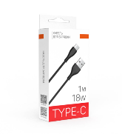 | Китай | 8 | 204 | 6 |  | 931-604
3 | 4610422077311 | Кабель для зарядки USB(A)-Type C BY Fusion, 18Вт, 1 м, 3A, TPE, белый | 2.91 | 3.49 |  | Китай | 8 | 204 | 6 |  | 931-606
4 | 4610422077410 | Кабель для зарядки USB(A)-iP BY Fusion, 12Вт, 1 м, 2.4A, TPE, чёрный | 2.91 | 3.49 |  | Китай | 8 | 204 | 6 |  | 931-616
Авто
1 | 4640250707302 | ЕРМАК Фонарь, COB+LED, 2 режима, 2хАА | 2.33 | 2.80 | 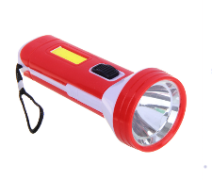 | Китай | 24 | 124 | 3 |  | 224-022
2 | 4680259608675 | ЕРМАК Фонарик налобный, 1 COB, 3xAAA, 3 режима, пластик, 65х45х27 мм | 4.05 | 4.86 | 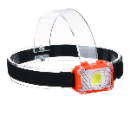 | Китай | 10 | 80 | 3 |  | 221-012
 | 4620248413927 | Фонарь налобный тм ЕРМАК,сенсорный,крепление,XPE LED+3LED,9 режимов,500мАч,64х45х34 мм,красный свет | 9.17 | 11.00 | 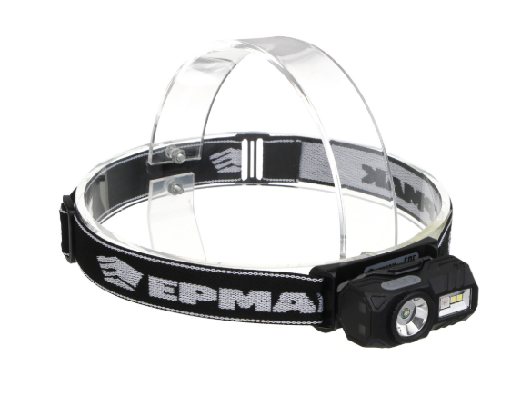 | Китай | 25 | 25 | 2 |  | 221-090
3 | 4814096002001 | Щетка стеклоочистителя (45,50,55,60,65) | 3.17 | 3.80 | 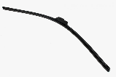 | Китай | 20 | 2600 | 3 |  | 17
4 | 4610184159720 | LADECОR Ароматизатор на подвесе, в декоративном флаконе, лимон, жасмин, османтус | 2.05 | 2.46 | 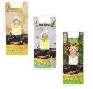 | Китай | 12 | 204 | 6 |  | 425-242
5 | 4640250777978 | РОКОТ Компрессор автомобильный "Торнадо", 35 л/мин, 90 Вт, 12В, провод 2,7м + переходники | 23.58 | 28.30 | 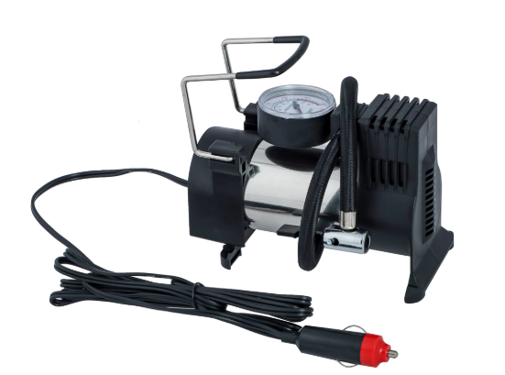 | Китай | 8 | 15 | 2 |  | 713-121
6 | 4610184159744 | LADECОR Ароматизатор на подвесе,5мл, в декор. флаконе,бергамот,лаванда,гранат,лимон,колокольчик, дуб | 2.80 | 3.36 |  | Китай | 6 | 192 | 6 |  | 425-244
Аксессуары
1 | 4690398032317 | Косметичка (Артикул QS 020) | 2.90 | 3.48 | 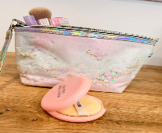 | Китай | 12 |  | 6 |  | QS 020
2 | 4690398032318 | Косметичка (Артикул 021) | 2.90 | 3.48 | 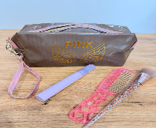 | Китай | 12 |  | 6 |  | QS 021
3 | 4690398032319 | Косметичка (Артикул 022) | 2.32 | 2.78 | 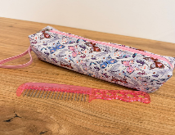 | Китай | 12 |  | 6 |  | QS 022
4 | 4690398032320 | Косметичка (Артикул 024) | 2.47 | 2.96 | 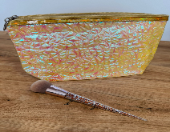 | Китай | 12 |  | 6 |  | QS 024
5 | 4690398032321 | Косметичка (Артикул 025) | 2.86 | 3.43 | 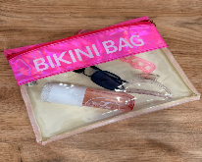 | Китай | 12 |  | 6 |  | QS 025
6 | 4816183400119 | Футляр для принадлежностей 3Д рисунок | 3.98 | 4.78 |  | Китай | 100 | 5000 | 3 |  | LP-003
7 | 6931994357112 | Повязка на глаза для сна "Sweet dream - Koala Molly" | 2.98 | 3.58 |  | Китай | 20 | 100 | 3 |  | 646-458
8 | 6931994357143 | Повязка на глаза для сна "Sweet dream - Unicorn Mint" | 2.98 | 3.58 |  | Китай | 20 | 100 | 3 |  | 646-457
9 | 6931994357150 | Повязка на глаза для сна "Sweet dream - Corgi Rupert" | 2.98 | 3.58 |  | Китай | 20 | 100 | 3 |  | 646-455
10 | 6931994356924 | Маска для сна "Empire of Sleep", Богиня, 19,5*8,10 (упаковка ZIPпакет) | 1.90 | 2.28 |  | Китай | 20 | 200 | 3 |  | 646-472
11 | 6931994356986 | Маска для сна "Empire of Sleep", Сияй!, 19,5*8,11 (упаковка ZIPпакет) | 1.90 | 2.28 |  | Китай | 20 | 100 | 3 |  | 646-473
12 | 6931994357020 | Маска для сна "Empire of Sleep", Я вижу розовые сны, 19,5*8,5 (упаковка ZIPпакет) | 1.90 | 2.28 |  | Китай | 20 | 100 | 3 |  | 646-467
13 | 6931994087576 | Набор косметический "Beauty", кисточка и лопатка, чаша и 5 масок, три мерных ложки, баночка и пульверизатор | 3.19 | 3.83 |  | Китай | 20 | 120 | 3 |  | 578-104
14 | 6931994060616 | Бутылочка косметическая с пульверизатором "Атланта", цвет микс, 50 мл. | 1.21 | 1.45 |  | Китай | 10 | 1200 | 3 |  | 788-467
15 | 6931993979124 | Зеркало косметическое с увеличением в 5 раз d-7,5см | 1.80 | 2.16 | 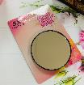 | Китай | 10 | 288 | 3 |  | 452-1868
16 | 4680259548506 | Набор резинок 95-100шт, d1,5см, силикон, 3-4 цвета | 0.44 | 0.53 |  | Китай | 1800 | 1800 | 3 |  | 316-323
Сад и огород
1 | 6931994227217 | Распылительная насадка | 0.65 | 0.78 |  | Китай | 20 | 2600 | 3 |  | 22
2 | 6921316516419 | Набор для полива: Душ-пистолет (4 предмета) | 6.71 | 8.05 |  | Китай | 20 | 2600 | 3 |  | 18
3 | 4603299299016 | INBLOOM Рыхлитель садовый 20x7.5 см с пластиковой ручкой | 0.66 | 0.79 | 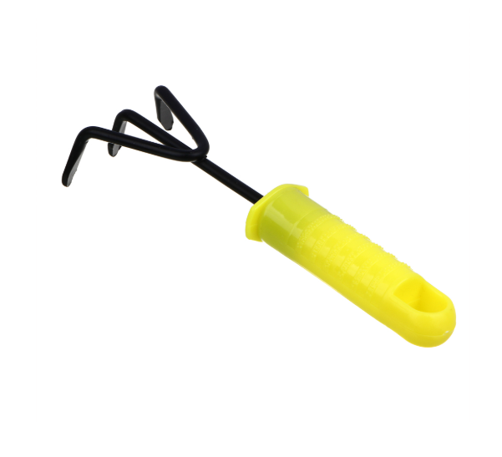 | Китай | 120 | 120 | 20 |  | 167-058
Галантерея
1 | 4610422021833 | VETTA Сумка складная, смайлик, 39х40 см, ручка 25 см | 3.16 | 3.79 | 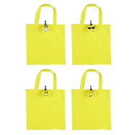 | Китай | 20 | 180 | 3 |  | 467-254
2 | 6931994434455 | Сумка - шоппер с карабином "ИДЕЯДОМА", принт котики, 60*38см/нагрузка до 10кг (инд. пакет истикер) | 3.16 | 3.79 |  | Китай | 20 | 180 | 3 |  | 945-137
3 | 6931994434493 | Сумка - шоппер с карабином "ИДЕЯДОМА", принт ромбы, 60*38см/нагрузка до 10кг (инд. пакет истикер) | 3.16 | 3.79 |  | Китай | 20 | 180 | 3 |  | 945-136
4 | 6931994434462 | Сумка - шоппер с карабином "ИДЕЯДОМА", принт леопард, 60*38см/нагрузка до 10кг (инд. пакет истикер) | 3.16 | 3.79 |  | Китай | 10 | 180 | 3 |  | 945-140
5 | 6931994434509 | Сумка - шоппер с карабином "ИДЕЯДОМА", принт собачки, 60*38см/нагрузка до 10кг (инд. пакет истикер) | 3.16 | 3.79 | 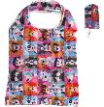 | Китай | 10 | 180 | 3 |  | 945-138
Канцелярские товары
1 | 4816183400089 | Набор Ручки шариковые 10 шт. | 1.10 | 1.32 |  | Китай | 100 | 10000 | 10 |  | LP-001
2 | 4620248456276 | ClipStudio Маркер-выделитель желтый, плоский корпус, скошенный наконечник | 0.53 | 0.64 | 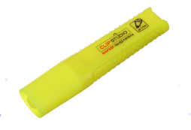 | Китай | 24 | 500 | 10 |  | 613-127
3 | 4620248456290 | ClipStudio Маркер-выделитель зеленый, плоский корпус, скошенный наконечник | 0.53 | 0.64 |  | Китай | 24 | 500 | 10 |  | 613-129
4 | 4610184122250 | ClipStudio Маркер для белых досок красный, пулевидный, 5мм | 0.63 | 0.75 |  | Китай | 24 | 500 | 10 |  | 613-075
5 | 4610184122267 | ClipStudio Маркер для белых досок черный, пулевидный, 5мм | 0.63 | 0.75 | 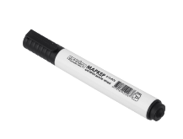 | Китай | 24 | 500 | 10 |  | 613-076
6 | 4610422099696 | Набор маркеров-выделителей, 4 шт, 4 цвета | 2.68 | 3.22 | 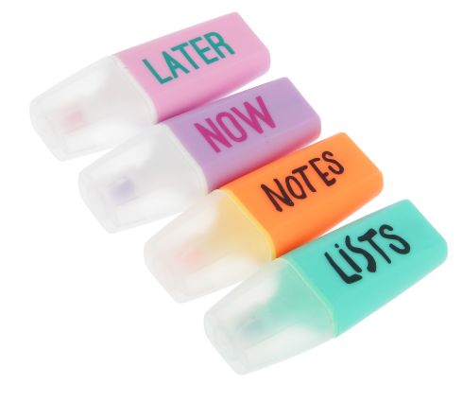 | Китай | 178 | 178 | 4 |  | 613-140
7 | 4610422099023 | 0.62 | 0.62 | 0.74 |  | Китай | 1200 | 48 | 12 |  | 801-090
8 | 4610184122274 | ClipStudio Маркер для белых досок синий, пулевидный, 5мм | 0.63 | 0.75 |  | Китай | 24 | 500 | 10 |  | 613-077
Интерьер для дома
1 | 4680259762810 | Органайзер настенный, пластик, 25х19,8х6 см | 2.00 | 2.40 | 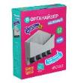 | Китай | 12 | 343 | 3 |  | 414-083
2 | 4680259665869 | LADECOR Аромадиффузор с палочками, с декоративным флаконом, 50 мл, роза, белый чай, персик, прованс | 8.30 | 9.96 | 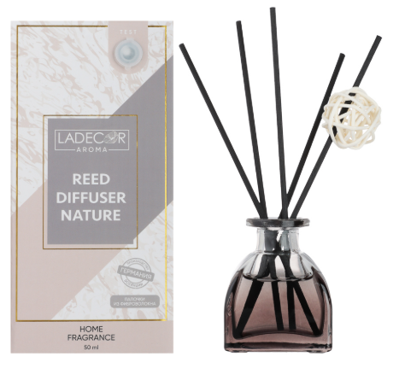 | Китай | 70 | 70 | 2 |  | 412-073
3 | 4680259400880 | NEW GALAXY Ароматизатор диффузор с палочками, 35мл, Ваниль | 1.66 | 1.99 |  | Китай | 204 | 144 | 6 |  | 778-001
4 | 4680259056537 | VETTA Блок для хранения мелочей "Корзина", 20x11x7см, пластик, 3 цвета | 1.34 | 1.61 |  | Китай | 6 | 600 | 3 |  | 444-212
Принадлежности для ухода
1 | 4690398032231 | Расческа 25*7,8 см (QS011) | 4.05 | 4.86 | 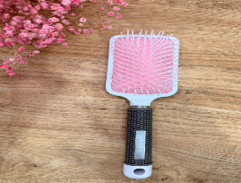 | Китай | 24 |  | 3 |  | QS011
2 | 4690398032255 | Расческа складная зеркальная 20*4,5*3 см (QS014) | 3.31 | 3.97 | 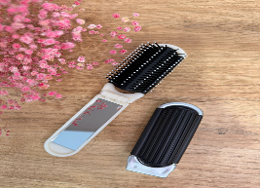 | Китай | 24 |  | 3 |  | QS014
3 | 4690398032262 | Расческа складная зеркальная 20*4,5*3 см (QS015) | 3.16 | 3.79 |  | Китай | 24 |  | 3 |  | QS015
4 | 4690398032217 | Расческа 23*3,8 см (QS009) | 2.79 | 3.35 | 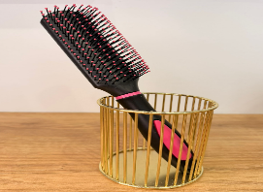 | Китай | 24 |  | 3 |  | QS009
5 | 4690398032224 | Расческа 22,7*4 см (QS010) | 2.56 | 3.07 | 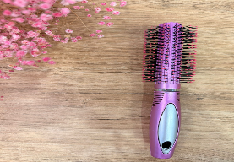 | Китай | 24 |  | 3 |  | QS010
6 | 4690398032248 | Расческа 23,7*7,3*3 см (QS012) | 2.76 | 3.31 |  | Китай | 24 |  | 3 |  | QS012
7 | 4690398032309 | Расческа (QS019) | 3.58 | 4.30 |  | Китай | 24 |  | 3 |  | QS019
8 | 4690398032279 | Расческа (QS016) | 2.96 | 3.55 | 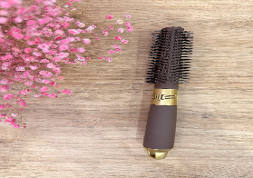 | Китай | 24 |  | 3 |  | QS016
9 | 4690398032286 | Расческа (QS017) | 2.64 | 3.17 | 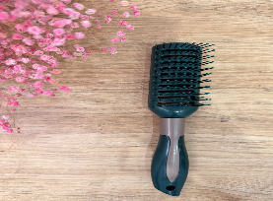 | Китай | 24 |  | 3 |  | QS017
10 | 4690398032293 | Расческа (QS018) | 1.90 | 2.28 |  | Китай | 24 |  | 3 |  | QS018
11 | 6931993812704 | Станки одноразовые для бритья 5шт женские "Ультрамарин", 2 лезвия, цвет розовый | 0.98 | 1.18 |  | Китай | 20 | 400 | 3 |  | 428-534
12 | 6931994464391 | Пилка наждачная профессиональная "ЭЛЛА", дракон, 100/180грит, 2,8*17,8см | 0.80 | 0.96 |  | Китай | 20 | 500 | 3 |  | 456-507
13 | 6931994464360 | Пилка наждачная профессиональная "ЭЛЛА", пионы, 100/180грит, 2,8*17,8см | 0.80 | 0.96 |  | Китай | 20 | 500 | 3 |  | 456-504
14 | 6931994464377 | Пилка наждачная профессиональная "ЭЛЛА", пончики, 100/180грит, 2,8*17,8см | 0.80 | 0.96 |  | Китай | 20 | 500 | 3 |  | 456-505
15 | 6931994052024 | Зажим для волос 12шт "Your Style - Матте", цвет микс, 6см | 1.88 | 2.26 |  | Китай | 10 | 600 | 3 |  | 789-393
16 | 6931994268722 | Повязка на голову "New collection Vostok - Всегда права", цвет черный, розовый, голубой и сиреневый, 20*6см ( упаковка б | 2.38 | 2.86 |  | Китай | 20 | 360 | 3 |  | 641-092
17 | 6931994368620 | Повязка на голову "New collection Vostok - Злая Зая", цвет розовый, серый, голубой и сиреневый, 20*6см | 2.38 | 2.86 |  | Китай | 20 | 360 | 3 |  | 641-160
18 | 6931994060852 | Повязка на голову "Кокетка - Miss Beauty" | 2.38 | 2.86 |  | Китай | 20 | 360 | 3 |  | 486-066
19 | 6931994060869 | Повязка на голову "Кокетка - Beauty Богиня", микс 4 цвета, 6,5*16см | 2.38 | 2.86 |  | Китай | 20 | 660 | 3 |  | 486-067
20 | 6931994446564 | Резинка для волос 1шт "МАЛЬТА", квадратик, микс 5 цветов, d-5см (подвес Единорог) | 0.93 | 1.12 |  | Китай | 20 | 240 | 3 |  | 428-830
21 | 6931994457447 | Расческа детская "РОЗОВОЕ ОБЛАКО", единорог, 15*2,5см (пакет с подвесом) | 0.67 | 0.80 |  | Китай | 20 | 600 | 3 |  | 215-893
22 | 6931994457447 | Расческа массажная | 2.22 | 2.66 |  | Китай | 20 | 600 | 3 |  | 215-893
23 | 6931994457492 | Расческа детская "ФИОЛЕТОВОЕ ОБЛАКО", единорог, 15*2,5см | 0.67 | 0.80 |  | Китай | 20 | 600 | 3 |  | 215-898
24 | 6931994457522 | Расческа детская складная "РОЗОВОЕ ОБЛАКО", русалочка, 19,5*2,5*10см | 1.02 | 1.22 |  | Китай | 20 | 240 | 3 |  | 215-901
25 | 6931994462595 | Расческа массажная детская "ЕДИНОРОЖКИ", микс 4 дизайна, 16*8см | 2.87 | 3.44 |  | Китай | 20 | 342 | 3 |  | 215-931
26 | 6931994463196 | Расческа классическая с ручкой "КОТИКИ", микс 4 цвета, 21*4,8см | 0.66 | 0.79 |  | Китай | 20 | 600 | 3 |  | 674-194
27 | 6931994462878 | Зеркало косметическое "КОТИКИ", микс 4 дизайна, 23,4*12см | 3.70 | 4.44 |  | Китай | 20 | 240 | 3 |  | 421-301
28 | 6931994446977 | Резинки для волос 15шт "МИНДАЛЬ", оттенки фиолетового, d-2см | 0.54 | 0.65 |  | Китай | 20 | 600 | 3 |  | 545-0243
29 | 6931994453203 | Резинки для волос 2шт "МАРУ", бантики, микс 5 цветов, d-5,5см (подвес Единорог) | 0.99 | 1.19 |  | Китай | 20 | 240 | 3 |  | 428-845
30 | 6931993729408 | Резинка для волос 1шт "Кокетка - Mirabelle", цвет коричневый | 0.62 | 0.74 |  | Китай | 20 | 600 | 3 |  | 589-111
Ритуальные товары
1 | 6826194254242 | Цветы искусственные | 1.60 | 1.92 |  | Китай | 100 | 2000 | 3 |  | 10
2 | 6826194254243 | Цветы искусственные | 1.33 | 1.60 |  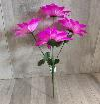 | Китай | 100 | 2000 | 3 |  | 11
3 | 4810551003063 | Лампада Ритуальная | 0.74 | 0.89 |  | Беларусь | 100 | 100 | 3 |  | 12
Товар для телевизора
1 | 6921316516427 | ТВ-приставка H96 МАХ RK3318 | 120.00 | 144.00 |  | Китай | 1 | 160 | 1 | Товар сертифицирован | 7
Товары для ванной и туалета
1 | 6956513070565 | Комплект напольных ковриков (50*80 cm +50*40 cm) (H004) | 13.55 | 16.26 | 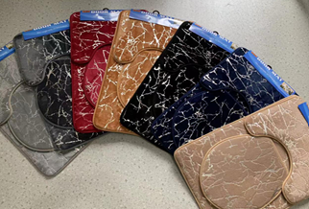 | Китай | 50 | 500 | 1 |  | H004
2 | 2900069977115 | Комплект напольных ковриков (48*78 cm+ 48*40 cm) (QS033) | 12.84 | 15.41 | 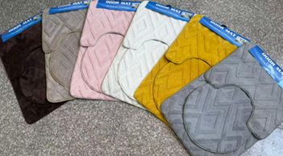 | Китай | 50 | 500 | 1 |  | QS033
3 | 4640076028865 | Сушилка на радиатор СБ5-45П, белая, 450х340х165 мм | 4.74 | 5.69 |  | Китай | 60 | 240 | 3 |  | 452-134
4 | 4680259592578 | VETTA Коврик велюровый «Плитка», полиэстер, 35х55 см, 3 дизайна | 2.90 | 3.48 |  | Китай | 60 | 52 | 3 |  | 462-676
5 | 4680259681890 | VETTA Ёрш для туалета напольный, автоматическая крышка, хром, нерж.сталь | 7.67 | 9.20 |  | Китай | 24 | 120 | 1 |  | 563-023
6 | 4680259201999 | VETTA Держатель угловой для банных принадлежностей на присосках, ПС, 18x25,5x3см, 3 цвета | 2.24 | 2.69 |  | Китай | 24 | 192 | 3 |  | 478-046
7 | 4620248413095 | VETTA Крючки для ванной на радиатор обогрева, 4шт, полистирол, белый | 1.60 | 1.92 |  | Китай | 24 | 63 | 3 |  | 478-315
8 | 4620248413118 | VETTA Крючки для ванной на радиатор обогрева, 4шт, полистирол, черный | 1.60 | 1.92 |  | Китай | 24 | 72 | 3 |  | 478-317
9 | 4680259550288 | VETTA Крючок на присоске, металл, пластик, 2 дизайна | 0.73 | 0.88 |  | Китай | 24 | 150 | 3 |  | 440-347
10 | 4620248412128 | VETTA Полка настенная, угловая, металл, 31x22x6,5 см, черный | 5.96 | 7.15 |  | Китай | 24 | 109 | 1 |  | 478-245
11 | 4610422021819 | VETTA Термометр водный, интерактивный 13x12,5x5см | 4.15 | 4.98 |  | Китай | 24 | 96 | 2 |  | 473-075
12 | 4620248412876 | VETTA Classic Полка настенная, три отделения, пластик, 28x12,5x8,5 см, молочный | 2.45 | 2.94 |  | Китай | 12 | 120 | 3 |  | 478-288
13 | 4620248412883 | VETTA Classic Полка настенная, три отделения, пластик, 28x12,5x8,5 см, пудровый | 2.45 | 2.94 |  | Китай | 12 | 120 | 3 |  | 478-289
14 | 4620248412890 | VETTA Classic Полка настенная, три отделения, пластик, 28x12,5x8,5 см, оливковый | 2.45 | 2.94 |  | Китай | 12 | 120 | 3 |  | 478-290
15 | 6956513070565 | Набор: Коврик для ванной комплект 2шт. (Цвета в ассортименте) 50*80 см +50* 40 см | 12.22 | 14.67 |  | Китай | 45 | 4500 | 3 |  | 1
16 | 4680259619145 | VETTA Шторка для ванной, ПЕВА, 80 г/м2, 180x180см, с принтом,"Геометрия", 4 дизайна | 9.55 | 11.46 |  | Китай | 24 | 5 | 3 |  | 461-515
17 | 4640250718889 | VETTA Шторка для ванной, с утяжелителем, полиэстер, 80 г/м2, 180х180см, Листья, 006 | 9.15 | 10.98 |  | Китай | 36 | 25 | 1 |  | 461-006
18 | 4640250718919 | VETTA Шторка для ванной, с утяжелителем, полиэстер, 80 г/м2, 180х180см, Энимал, 009 | 9.15 | 10.98 |  | Китай | 36 | 23 | 1 |  | 461-009
19 | 4680259428198 | Шторка для ванной, ЭВА, 100 г/м2, 180x180см, 12 колец, 3D, полоски, синий | 7.27 | 8.72 |  | Китай | 20 | 670 | 3 |  | 461-470
20 | 4620248411541 | VETTA Шторка для ванной, ПЕВА, 30г/м2, 180x180 см, Цветы, 602 | 6.59 | 7.90 |  | Китай | 60 | 60 | 3 |  | 461-602
21 | 4620248411558 | VETTA Шторка для ванной, ПЕВА, 30 г/м2, 180x180 см, Цветы, 603 | 6.59 | 7.90 |  | Китай | 61 | 60 | 3 |  | 461-603
22 | 6826194254241 | Шторка для ванны (180*180) | 3.97 | 4.76 |  | Китай | 20 | 600 | 3 |  | 2
23 | 4620248400835 | Лейка для душа, 1 режим, 65 мм, черный | 2.42 | 2.90 |  | Китай | 100 | 200 | 3 |  | 582-062
24 | 4816183400034 | Душ лейка | 4.97 | 5.96 |  | Китай | 100 | 1500 | 3 |  | 8
25 | 4680259438135 | VETTA Ёрш для туалета полосатый, пластик, 41,5х11,5см, 2 цвета | 5.50 | 6.60 |  | Китай | 12 | 60 | 1 |  | 463-840
26 | 4680259438111 | VETTA Стакан для ванной комнаты полосатый, пластик, 2 цвета | 1.90 | 2.28 |  | Китай | 12 | 120 | 3 |  | 463-838
27 | 4680259438128 | VETTA Дозатор для жидкого мыла полосатый, пластик, 180мл, 2 цвета | 3.95 | 4.74 |  | Китай | 12 | 19 | 3 |  | 463-839
28 | 4680259774561 | VETTA Дозатор для жидкого мыла "Ла Рош 2", керамика, 2 дизайна (без мет.) | 4.35 | 5.22 |  | Китай | 24 | 24 | 1 |  | 463-185
29 | 4610223015604 | VETTA Дозатор для жидкого мыла, пластик, 7х17 см | 2.45 | 2.94 |  | Китай | 60 | 120 | 1 |  | 463-208
30 | 4603299324091 | VETTA Шапочка для душа водостойкая повышенной плотности, полиэстер | 1.10 | 1.32 |  | Китай | 600 | 240 | 3 |  | 463-243
31 | 4680259118693 | VETTA Вантуз гофрированный, h29см | 2.00 | 2.40 |  | Китай | 80 | 80 | 1 |  | 463-516
32 | 4680259326616 | VETTA Пробка для ванны с цепочкой 29см, резина, d4см | 0.60 | 0.72 |  | Китай | 500 | 100 | 3 |  | 463-755
33 | 4015001004052 | Мочалка косичка банная 18*6см (артикул ТР011) | 1.64 | 1.97 |  | Китай | 100 | 800 | 3 |  | ТР011
34 | 4710694583623 | Мочалка банная | 1.78 | 2.14 |  | Китай | 1200 | 1200 | 3 |  | ТР012
35 | 4603299317581 | VETTA Мыльница с крышкой "Шестилистник", пластик, 11,5х8х3,8см, 4 цвета | 1.37 | 1.64 |  | Китай | 250 | 250 | 3 |  | 463-228
36 | 4640250738818 | VETTA Набор дорожный, 2 цвета (мыльница + футляр под зубную щётку) | 1.41 | 1.69 |  | Китай | 240 | 240 | 3 |  | 463-068
37 | 4680259368692 | VETTA Карниз для ванной 2м, белый Народная цена, алюм. | 9.55 | 11.46 |  | Китай | 40 | 40 | 3 |  | 464-007
38 | 4603299149205 | VETTA Крючки самоклеящиеся в пакете, 2 шт, пластик, металл, 3 дизайна | 0.59 | 0.71 |  | Китай | 600 | 1800 | 3 |  | 440-079
Товары для кухни
1 | 4620248450540 | SATOSHI Монте Ложка, 33х7см, нерж.сталь, нейлон | 1.63 | 1.96 |  | Китай | 24 | 287 | 3 |  | 882-438
2 | 4620248450557 | SATOSHI Монте Толкушка, 29х9,5см, нерж.сталь, нейлон | 1.63 | 1.96 |  | Китай | 24 | 72 | 3 |  | 882-439
3 | 4620248450601 | SATOSHI Монте Шумовка, 35х10,8см, нерж.сталь, нейлон | 1.63 | 1.96 |  | Китай | 24 | 288 | 3 |  | 882-444
4 | 4620248450618 | SATOSHI Монте Ложка для спагетти, 33,6х6см, нерж.сталь, нейлон | 1.63 | 1.96 |  | Китай | 24 | 288 | 3 |  | 882-445
5 | 4620248401214 | SATOSHI Овощечистка 4в1, 15х7см, нерж.сталь | 1.63 | 1.96 |  | Китай | 24 | 86 | 3 |  | 882-522
6 | 4816183400164 | Штопор электрический 22,8*4,8 см (батарейки типа АА 4 шт) | 10.82 | 12.98 |  | Китай | 36 | 1500 | 3 |  | 789-456
7 | 4680259298593 | VETTA Пароварка d20см, нерж.сталь | 1.64 | 1.97 |  | Китай | 24 | 195 | 3 |  | 822-058
8 | 4620248458607 | VETTA Сушилка для посуды, 16х7,5х14 см, пластик | 4.77 | 5.72 |  | Китай | 24 | 240 | 2 |  | 485-188
9 | 4610184161532 | VETTA Щетка полипропилен, медная проволока, 17х4 см | 0.77 | 0.92 |  | Китай | 24 | 495 | 3 |  | 441-260
10 | 4631011985503 | Ложки окрашенные тм VIP,165 мм, полистирол, 12 шт | 0.78 | 0.93 |  | Россия | 24 | 250 | 3 |  | 438-273
11 | 4631011988023 | VIP Вилка окрашенная 165 мм, 12 шт, полистирол | 0.44 | 0.53 |  | Россия | 24 | 1000 | 3 |  | 438-264
12 | 4610184149912 | VETTA Полка кухонная подвесная, с крючками, 43х14см, белый цвет | 4.15 | 4.98 |  | Китай | 12 | 80 | 3 |  | SC000
13 | 4610144900225 | Дуршлаг VERDE раздвижной с ручками, 80x180x350мм, пластик | 2.69 | 3.23 |  | Россия | 24 | 480 | 3 |  | 485-192
14 | 6921455032436 | VETTA Терка 4-х сторонняя 16см жесть | 0.82 | 0.98 |  | Китай | 144 | 864 | 3 |  | 885-086
15 | 6920003274453 | Ножеточка | 2.48 | 2.98 |  | Китай | 20 | 144 | 3 |  | 45845
16 | 6920003274454 | Ложка (артикул LP001-1) - Столовая Ложка 6 шт - Цвет Золото размер 20,5 СМ | 8.59 | 10.31 |  | Китай | 20 | 800 | 3 |  | LP001-1
17 | 6920003274455 | Ложка (артикул LP001-2) - Чайная Ложка 6 шт - Цвет Золото размер 14,5 СМ | 8.03 | 9.64 |  | Китай | 20 | 20 | 3 |  | LP001-2
18 | 6920003274456 | Вилка(артикул LP001-3) - Вилка 6 шт - Цвет Золото размер 20,5 | 9.53 | 11.44 |  | Китай | 20 | 20 | 3 |  | LP001-3
19 | 4610184149875 | VETTA Корзинка подвесная для кухонных шкафов, 27х23см, металл | 3.95 | 4.74 |  | Китай | 24 | 65 | 3 |  | 414-117
20 | 4601532211030 | Набор воронок 3шт, пластик, d8см, 2 цвета | 1.08 | 1.30 |  | Китай | 24 | 180 | 3 |  | 861-286
21 | 4640250702420 | VETTA Воронка складная для банок и бутылок, 7см, силикон | 1.55 | 1.86 |  | Китай | 240 | 240 | 3 |  | 422-001
22 | 4610184196329 | VETTA Подставка для кухонных принадлежностей 13х13см, силикон | 0.65 | 0.78 |  | Китай | 72 | 216 | 3 |  | 856-006
23 | 4610184172125 | SATOSHI Орис Нож кухонный универсальный 15см, нерж.сталь с антиналипающим покрытием, софт-тач | 2.15 | 2.58 |  | Китай | 144 | 288 | 3 |  | 803-367
24 | 4610422002597 | SATOSHI Норден Набор ножей кухонных 5пр, в магнитной коробке | 15.49 | 18.59 |  | Китай | 100 | 10 | 3 |  | 803-420
25 | 4610184171647 | SATOSHI Ривьера Набор досок разделочных гибких 4шт, 28х21см, фрукты\овощи\рыба\мясо, пластик | 6.60 | 7.92 |  | Китай | 72 | 72 | 3 |  | 852-147
26 | 4680259320997 | VETTA Держатель для бумажных полотенец, металл, 13х27,5см, #276 | 2.02 | 2.43 |  | Китай | 60 | 300 | 3 |  | 485-071
27 | 4640250778289 | SATOSHI Овощечистка 5 в 1, 18х8см, 2 лезвия, нерж.сталь | 3.30 | 3.96 |  | Китай | 72 | 72 | 3 |  | 882-410
28 | 4603299110793 | Штопор с открывалкой и ножом 11х2см, нерж.сталь | 2.15 | 2.58 |  | Китай | 240 | 240 | 3 |  | 884-524
29 | 4680259593605 | Кисточка силиконовая | 0.80 | 0.96 |  | Китай | 288 | 868 | 3 |  | 856-128
30 | 4610184149363 | Айвори Ложка поварская, нейлон | 1.68 | 2.02 |  | Китай | 72 | 200 | 3 |  | 881-285
31 | 4814096001829 | Щетка для чистки рыбы | 1.45 | 1.74 |  | Китай | 100 | 800 | 3 |  | 5
32 | 4610422119608 | Термос тм SATOSHI стеклянная колба, 2л, 3 цвета | 20.50 | 24.60 |  | Китай | 12 | 34 | 1 |  | 841-923
33 | 4610422056835 | SATOSHI Монблан Френч-пресс 1000мл, стекло, нерж.сталь | 10.30 | 12.36 |  | Китай | 24 | 25 | 2 |  | 850-272
34 | 4610422082391 | Банка для сыпучих продуктов, стекло, бамбук.крышка, 300мл | 2.66 | 3.19 |  | Китай | 216 | 60 | 1 |  | 828-355
35 | 4620248420796 | VETTA Скребок для стеклокерамики, 15х6см, ТПЭ, полипропилен | 0.83 | 0.99 |  | Китай | 200 | 50 | 5 |  | 881-332
36 | 4640250777077 | SATOSHI Набор форм для печенья 12пр, формы сердец, звезд, цветов, кругов, нерж.сталь | 3.58 | 4.29 |  | Китай | 216 | 72 | 6 |  | 882-408
37 | 4680259766801 | Венчик, нейлон | 0.70 | 0.84 |  | Китай | 72 | 648 | 3 |  | 881-261
Товары для строительства
1 | 4816174300039 | Перчатки хозяйственные (упаковка 12 пар) | 7.80 | 9.36 |  | Китай | 20 | 1500 | 3 |  | 19
2 | 4680259749378 | РОКОТ Хомут нейлоновый для стяжки 2,5х200мм, черный 50шт/уп | 0.94 | 1.13 |  | Китай | 100 | 900 | 3 |  | 641-018
3 | 4680259749415 | РОКОТ Хомут нейлоновый для стяжки 4,7х300мм, черный 30шт/пак | 1.73 | 2.08 |  | Китай | 100 | 600 | 3 |  | 641-023
4 | 4816183400010 | Лента малярная 50 метров 48 мм(Ш) * 50 М (Д) толщина 135 mic | 3.20 | 3.84 |  | Китай | 72 | 7000 | 3 |  | SL008
5 | 4810586098469 | Лента малярная 20 метров 48 мм(Ш) * 20 М (Д) | 2.06 | 2.47 |  | Китай | 40 | 1000 | 3 |  | 14
6 | 4810586098470 | Лента малярная 20 метров 2 мм(Ш) * 20 М (Д) | 1.23 | 1.48 |  | Китай | 40 | 1000 | 3 |  | 15
Товары для уборки
1 | 4610422141425 | Перчатки нитриловые, неопудренные, голубые, 100 шт, размер М | 7.28 | 8.74 |  | Китай | 20 | 200 | 1 |  | 447-069
2 | 4640250701249 | VETTA Щетка звезда с длинной ручкой, полипропилен, полиэтилентерефталат, 19,5х7,5х3,5 см, 3 цвета | 1.45 | 1.74 |  | Китай | 12 | 200 | 3 |  | 441-011 | New
3 | 4640250701379 | VETTA Швабра, полипропилен, тонкое волокно, 32х4х157 см | 6.50 | 7.80 |  | Китай | 12 | 200 | 3 |  | 444-021
4 | 4620248444457 | VETTA Окномойка с телескопич. ручкой, 93,5-140 см, алюминий, пластик, полиэстер | 7.50 | 9.00 |  | Китай | 12 | 200 | 3 |  | 444-430
5 | 4680259168902 | VETTA Насадка для швабры из микрофибры, 41x12см | 3.60 | 4.32 |  | Китай | 12 | 982 | 3 |  | 444-264
6 | 4680259371869 | Губка для мытья посуды (артикул ТР015) | 0.72 | 0.86 |  | Китай | 600 | 300 | 10 |  | ТР015
7 | 4680259371870 | Губка для удаления пятен, белая, меламин, | 0.72 | 0.86 |  | Китай | 600 | 300 | 10 |  | 441-108
9 | 4603299355590 | VETTA Сметка для удаления пыли, пластик, текстиль 55х7см, 4 цвета, H320 | 3.15 | 3.78 |  | Китай | 100 | 100 | 3 |  | 445-113
10 | 4680259204999 | Швабра с насадкой из микрофиб., ручка телескоп. окраш. металл, 70-120см, насадка 70г | 6.00 | 7.20 |  | Китай | 20 | 200 | 3 |  | 444-268
11 | 4607103504595 | Насадка для швабры из микрофибры 40см, | 2.47 | 2.96 |  | Китай | 50 | 50 | 3 |  | 444-169
12 | 4610184161372 | VETTA Насадка для окномойки, 2шт, 25x5 см, полиэстер, 4 цвета | 0.90 | 1.08 |  | Китай | 150 | 1008 | 3 |  | 444-417
13 | 4607014835558 | Cалфетки универсальные из микрофибры 30*30см. (артикул ТР004) | 0.61 | 0.73 |  | Китай | 100 | 800 | 3 |  | ТР004
14 | 4690398032378 | Губка для мытья посуды 9*6*3см. (артикул ТР013) | 1.40 | 1.68 |  | Китай | 100 | 800 | 3 |  | ТР013
Товары по уходу за одеждой и обувью
1 | 4610184194011 | Набор прищепок тм VETTA Цветы, пластик, 2 цвета, 12шт | 2.75 | 3.30 |  | Китай | 24 | 200 | 3 |  | 453-119
2 | 4680259648756 | VETTA Набор прищепок 12 шт, пластик, 2 дизайна | 1.65 | 1.98 |  | Китай | 24 | 200 | 3 |  | 453-086
3 | 4610223002000 | VETTA Вешалка деревянная 45см с клипсами, светлое дерево, хром | 2.18 | 2.62 |  | Китай | 24 | 190 | 3 |  | 455-054
4 | 4680259351250 | VETTA Набор вешалок для одежды 2шт, 42см, без перекладины, с покрытием флок | 1.20 | 1.44 |  | Китай | 60 | 60 | 3 |  | 456-077
5 | 4680259593117 | VETTA Набор вешалок 3шт, 38 см, дерево, тканное покрытие | 3.90 | 4.68 |  | Китай | 32 | 96 | 3 |  | 455-046
6 | 2410000002191/6939651060016 | Щетка для обуви деревянная с натуральным ворсом "Полезная", цвет бежевый, 17,5см | 2.29 | 2.75 |  | Китай | 20 | 240 | 3 |  | 965-106
7 | 6931993732323 | Чехол для одежды Селфи 60х137 пвх, прозрачный | 3.19 | 3.83 |  | Китай | 20 | 240 | 3 |  | 839-034
8 | 4603299360297 | VETTA Пакет вакуумный 68х98см с ароматом лаванды | 2.05 | 2.46 |  | Китай | 120 | 120 | 3 |  | 457-050
9 | 6921316516334 | Ролик для чистки одежды +4 сменных блока | 4.56 | 5.47 |  | Китай | 144 | 240 | 3 |  | 3
10 | 4610184184470 | Набор шнурков 6шт, силикон, 9см, 4 цвета | 0.90 | 1.08 |  | Китай | 1200 | 192 | 12 |  | 308-210
11 | 6931993729743 | Шнурки для обуви 6 пар, круглое сечение, цвет белый, черный и коричневый 100см | 2.78 | 3.34 |  | Китай | 20 | 120 | 3 |  | 952-007
12 | 6931993799494 | Шнурки для обуви ,плоское сечение,10 пар 100см | 3.92 | 4.70 |  | Китай | 20 | 120 | 3 |  | 952-033
13 | 6939750810017 | Шнурки для обуви "Нужные вещи", круглое сечение, цвет микс, 10 пар, 100см | 3.81 | 4.57 |  | Китай | 20 | 60 | 3 |  | 975-081
14 | 6931994439337 | Бретели бежевого цвета 1,8см | 1.56 | 1.87 |  | Китай | 20 | 100 | 3 |  | 865-0397
15 | 6931994439344 | Бретели белого цвета 1,8см | 1.56 | 1.87 |  | Китай | 20 | 100 | 3 |  | 865-0395
16 | 6931993999733 | Бретели белого цвета 1см | 0.87 | 1.04 |  | Китай | 20 | 100 | 3 |  | 865-0394
17 | 6931994439351 | Бретели черного цвета 1,8см | 1.56 | 1.87 |  | Китай | 20 | 100 | 3 |  | 865-0399
18 | 6931993999740 | Бретели черного цвета 1см | 0.87 | 1.04 |  | Китай | 20 | 100 | 3 |  | 865-0398
19 | 6931993963179 | Стельки для спортивной обуви, цвет синий, р35 | 1.56 | 1.87 |  | Китай | 100 | 1500 | 3 |  | 35
20 | 6931993963180 | Стельки для спортивной обуви, цвет синий, р36 | 1.56 | 1.87 |  | Китай | 100 | 1500 | 3 |  | 36
21 | 6931993963181 | Стельки для спортивной обуви, цвет синий, р37 | 1.56 | 1.87 |  | Китай | 100 | 1500 | 3 |  | 37
22 | 6931993963182 | Стельки для спортивной обуви, цвет синий, р38 | 1.56 | 1.87 |  | Китай | 100 | 1500 | 3 |  | 38
23 | 6931993963183 | Стельки для спортивной обуви, цвет синий, р39 | 1.56 | 1.87 |  | Китай | 100 | 1500 | 3 |  | 39
24 | 6931993963184 | Стельки для спортивной обуви, цвет синий, р40 | 1.56 | 1.87 |  | Китай | 100 | 1500 | 3 |  | 40
25 | 6931993963185 | Стельки для спортивной обуви, цвет синий, р41 | 1.56 | 1.87 |  | Китай | 100 | 1500 | 3 |  | 41
26 | 6931993963186 | Стельки для спортивной обуви, цвет синий, р42 | 1.56 | 1.87 |  | Китай | 100 | 1500 | 3 |  | 42
27 | 6931993963187 | Стельки для спортивной обуви, цвет синий, р43 | 1.56 | 1.87 |  | Китай | 100 | 1500 | 3 |  | 43
28 | 6931993963188 | Стельки для спортивной обуви, цвет синий, р44 | 1.56 | 1.87 |  | Китай | 100 | 1500 | 3 |  | 44
29 | 6931993963189 | Стельки для спортивной обуви, цвет синий, р45 | 1.56 | 1.87 |  | Китай | 100 | 1500 | 3 |  | 45
Рукоделие
1 | 6931994357433 | Швейный набор для рукоделия в боксе "Favorite Hous ", цвет чёрный, 21 предмет | 8.38 | 10.06 |  | Китай | 10 | 120 | 3 |  | 333-807
2 | 6934601210015 | Нитки в наборе 10шт, цвет микс, 40м. | 1.25 | 1.50 |  | Китай | 20 | 590 | 3 |  | 460-121
3 | 6931994357419 | Швейный набор для рукоделия в боксе "Favorite Hous ", цвет пудровый, 29 предметов, 8*13см | 8.20 | 9.84 |  | Китай | 20 | 60 | 3 |  | 333-804
Кружки керамические
1 | 6923450656174 | Кружка керамическая 380 мл | 4.65 | 5.58 |  | Китай | 24 | 360 | 3 |  | ST116
2 | 6923450656136 | Кружка керамическая 420 мл | 3.50 | 4.20 |  | Китай | 24 | 240 | 3 |  | V0730
3 | 6923450656129 | Набор керамических кружек 3предмета | 15.28 | 18.34 |  | Китай | 24 | 90 | 3 |  | V0731
4 | 6923450656051 | Кружка керамическая 380 мл + ложка в картонной коробке | 4.83 | 5.80 |  | Китай | 24 | 216 | 3 |  | G8004

5 | 6923450651025 | Кружка керамическая 450 мл в картонной коробке | 4.33 | 5.20 |  | Китай | 24 | 192 | 3 |  | 63489
6 | 6923450651001 | Кружка керамическая 420 мл | 3.73 | 4.48 |  | Китай | 24 | 240 | 3 |  | C1194AB
7 | 6923450656150 | Кружка керамическая 380 мл | 3.72 | 4.46 |  | Китай | 24 | 216 | 3 |  | TC009
8 | 6923450656167 | Кружка керамическая 380 мл | 3.38 | 4.06 |  | Китай | 24 | 216 | 3 |  | SW004
9 | 6923450656037 | Кружка керамическая 500 мл | 4.43 | 5.32 |  | Китай | 24 | 240 | 3 |  | HT518
10 | 6923450656013 | Кружка керамическая 380 мл | 3.43 | 4.12 |  | Китай | 24 | 216 | 3 |  | SP0205
11 | 6923450651063 | Кружка керамическая 380 мл | 3.67 | 4.40 |  | Китай | 24 | 336 | 3 |  | 2406
12 | 6923450656075 | Кружка керамическая 380 мл | 2.95 | 3.54 |  | Китай | 24 | 360 | 3 |  | G0274
13 | 6923450651032 | Кружка керамическая 350 мл | 3.30 | 3.96 |  | Китай | 24 | 240 | 3 |  | 8372
14 | 6923450656143 | Кружка керамическая 350 мл | 2.98 | 3.58 |  | Китай | 24 | 360 | 3 |  | TG10
15 | 6923450656181 | Кружка керамическая 450 мл | 3.57 | 4.28 |  | Китай | 24 | 252 | 3 |  | XX025
16 | 6923450656082 | Кружка керамическая 380 мл | 3.30 | 3.96 |  | Китай | 24 | 360 | 3 |  | F23
17 | 6923450656020 | Кружка керамическая 400 мл | 3.00 | 3.60 |  | Китай | 24 | 240 | 3 |  | KL-288
18 | 6923450651070 | Кружка керамическая 380 мл | 3.92 | 4.70 |  | Китай | 24 | 240 | 3 |  | 2317
19 | 6923450656198 | Кружка керамическая 350 мл | 3.58 | 4.30 |  | Китай | 24 | 360 | 3 |  | XX021
20 | 6923450656112 | Кружка керамическая 380 мл | 3.48 | 4.18 |  | Китай | 24 | 216 | 3 |  | X0792
21 | 6923450651049 | Кружка керамическая 380 мл | 2.95 | 3.54 |  | Китай | 24 | 360 | 3 |  | 8015
22 | 6923450656099 | Кружка керамическая 350 мл | 3.30 | 3.96 |  | Китай | 24 | 360 | 3 |  | ZW002

23 | 6923450651087 | Кружка керамическая 380 мл | 3.82 | 4.58 |  | Китай | 24 | 240 | 3 |  | 2422
24 | 6923450651018 | Кружка керамическая 380 мл | 2.95 | 3.54 |  | Китай | 24 | 360 | 3 |  | G001
25 | 6956513070525 | Кружка керамическая 200 мл. (SA001) | 2.08 | 2.50 |  | Китай | 72 | 4464 | 3 |  | SA001
26 | 5902315533998 | Кружка керамическая 380мл. (SA003) | 3.57 | 4.28 |  | Китай | 72 | 720 | 3 |  | SA003
27 | 6956513070518 | Кружка керамическая 380 мл. (SA002) | 2.80 | 3.36 |  | Китай | 72 | 144 | 6 |  | 384-107
28 | 5902315532656 | Кружка керамическая Новогодняя 500мл.в коробке (SA004) | 4.41 | 5.29 |  | Китай | 48 | 240 | 3 |  | 384-108
29 | 5902315534001 | Кружка керамическая 380мл.(SA006) | 3.57 | 4.28 |  | Китай | 48 | 240 | 3 |  | 384-109
30 | 5902315533981 | Кружка керамическая 200мл. (SA005) | 2.08 | 2.50 |  | Китай | 144 | 1440 | 6 |  | 384-110
31 | 5902315532595 | Кружка керамическая 200мл. (SA007) | 2.08 | 2.50 |  | Китай | 144 | 480 | 6 |  | 384-111
Товары для праздников
1 | 4603299111004 | Свечи для торта тм Fntastic 24 шт, парафин | 1.10 | 1.32 |  | Китай | 866 | 240 | 12 |  | 889-451
2 | 4610422105243 | Пакет подарочный тм LADECOR "Лучшему мужчине", L 26x32x10 см, бумага | 2.00 | 2.40 |  | Китай | 24 | 240 | 3 |  | 507-519
3 | 6900011497629 | Упаковочная бумага в ассортименте за рулон (25 Листов) размер 100см на 70см | 16.54 | 19.85 |  | Китай | 24 | 240 | 1
4 | 6900011497630 | Упаковочная бумага в ассортименте за рулон (25 Листов) размер 100см на 70см | 16.54 | 19.85 |  | Китай | 24 | 240 | 1
5 | 6900011497631 | Упаковочная бумага в ассортименте за рулон (25 Листов) размер 100см на 70см | 16.54 | 19.85 |  | Китай | 24 | 240 | 1
6 | 6900011497632 | Упаковочная бумага в ассортименте за рулон (25 Листов) размер 100см на 70см | 16.54 | 19.85 |  | Китай | 24 | 240 | 1
7 | 6900011497633 | Упаковочная бумага в ассортименте за рулон (25 Листов) размер 100см на 70см | 16.54 | 19.85 |  | Китай | 24 | 240 | 1
8 | 6900011497634 | Упаковочная бумага в ассортименте за рулон (25 Листов) размер 100см на 70см | 16.54 | 19.85 |  | Китай | 24 | 240 | 1
9 | 6900011497635 | Упаковочная бумага в ассортименте за рулон (25 Листов) размер 100см на 70см | 16.54 | 19.85 |  | Китай | 24 | 240 | 1
10 | 6900011497636 | Упаковочная бумага в ассортименте за рулон (25 Листов) размер 100см на 70см | 16.54 | 19.85 |  | Китай | 24 | 240 | 1
11 | 6900011497637 | Упаковочная бумага в ассортименте за рулон (25 Листов) размер 100см на 70см | 16.54 | 19.85 |  | Китай | 24 | 240 | 1
12 | 6900011497638 | Упаковочная бумага в ассортименте за рулон (25 Листов) размер 100см на 70см | 16.54 | 19.85 |  | Китай | 24 | 240 | 1
13 | 6900011497639 | Упаковочная бумага в ассортименте за рулон (25 Листов) размер 100см на 70см | 16.54 | 19.85 |  | Китай | 24 | 240 | 1
14 | 6900011497640 | Упаковочная бумага в ассортименте за рулон (25 Листов) размер 100см на 70см | 16.54 | 19.85 |  | Китай | 24 | 240 | 1
15 | 6900011497641 | Упаковочная бумага в ассортименте за рулон (25 Листов) размер 100см на 70см | 16.54 | 19.85 |  | Китай | 24 | 240 | 1
16 | 6900011497642 | Упаковочная бумага в ассортименте за рулон (25 Листов) размер 100см на 70см | 16.54 | 19.85 |  | Китай | 24 | 240 | 1
17 | 6900011497643 | Упаковочная бумага в ассортименте за рулон (25 Листов) размер 100см на 70см | 16.54 | 19.85 |  | Китай | 24 | 240 | 1
18 | 6900011497644 | Упаковочная бумага в ассортименте за рулон (25 Листов) размер 100см на 70см | 16.54 | 19.85 |  | Китай | 24 | 240 | 1
19 | 6900011497645 | Упаковочная бумага в ассортименте за рулон (25 Листов) размер 100см на 70см | 16.54 | 19.85 |  | Китай | 24 | 240 | 1
20 | 6900011497646 | Упаковочная бумага в ассортименте за рулон (25 Листов) размер 100см на 70см | 16.54 | 19.85 |  | Китай | 24 | 240 | 1
21 | 6900011497647 | Упаковочная бумага в ассортименте за рулон (25 Листов) размер 100см на 70см | 16.54 | 19.85 |  | Китай | 24 | 240 | 1
22 | 6900011497648 | Упаковочная бумага в ассортименте за рулон (25 Листов) размер 100см на 70см | 16.54 | 19.85 |  | Китай | 24 | 240 | 1
23 | 6900011497649 | Упаковочная бумага в ассортименте за рулон (25 Листов) размер 100см на 70см | 16.54 | 19.85 |  | Китай | 24 | 240 | 1
24 | 6900011497650 | Упаковочная бумага в ассортименте за рулон (25 Листов) размер 100см на 70см | 16.54 | 19.85 |  | Китай | 24 | 240 | 1
25 | 6900011497651 | Упаковочная бумага в ассортименте за рулон (25 Листов) размер 100см на 70см | 16.54 | 19.85 |  | Китай | 24 | 240 | 1
26 | 6900011497652 | Упаковочная бумага в ассортименте за рулон (25 Листов) размер 100см на 70см | 16.54 | 19.85 |  | Китай | 24 | 240 | 1
27 | 6900011497653 | Упаковочная бумага в ассортименте за рулон (25 Листов) размер 100см на 70см | 16.54 | 19.85 |  | Китай | 24 | 240 | 1
28 | 6900011497654 | Упаковочная бумага в ассортименте за рулон (25 Листов) размер 100см на 70см | 16.54 | 19.85 |  | Китай | 24 | 240 | 1
29 | 6900011497655 | Упаковочная бумага в ассортименте за рулон (25 Листов) размер 100см на 70см | 16.54 | 19.85 |  | Китай | 24 | 240 | 1
30 | 6900011497656 | Упаковочная бумага в ассортименте за рулон (25 Листов) размер 100см на 70см | 16.54 | 19.85 |  | Китай | 24 | 240 | 1
31 | 6900011497657 | Упаковочная бумага в ассортименте за рулон (25 Листов) размер 100см на 70см | 16.54 | 19.85 |  | Китай | 24 | 240 | 1
32 | 6900011497658 | Упаковочная бумага в ассортименте за рулон (25 Листов) размер 100см на 70см | 16.54 | 19.85 |  | Китай | 24 | 240 | 1
33 | 6900011497659 | Упаковочная бумага в ассортименте за рулон (25 Листов) размер 100см на 70см | 16.54 | 19.85 |  | Китай | 24 | 240 | 1
34 | 6900011497660 | Упаковочная бумага в ассортименте за рулон (25 Листов) размер 100см на 70см | 16.54 | 19.85 |  | Китай | 24 | 240 | 1
35 | 6900011497661 | Упаковочная бумага в ассортименте за рулон (25 Листов) размер 100см на 70см | 16.54 | 19.85 |  | Китай | 24 | 240 | 1
36 | 6900011497662 | Упаковочная бумага в ассортименте за рулон (25 Листов) размер 100см на 70см | 16.54 | 19.85 |  | Китай | 24 | 240 | 1
Новый Год
1 | 4814565007192 | Венок Рождественский (Диаметр 35 см) | 12.81 | 15.37 |  | Беларусь | 20 | 1000 | 1 |  | 384-106
9 | 4606900515123 | Шары новогодние диаметр 3 см в тубе (ассортимент) | 4.50 | 5.40 |  | Китай | 192 | 192 | 5 |  | 384-112
10 | 3660495432891 | Мишура двух метровая д диаметр 9СМ | 1.29 | 1.55 |  | Китай | 200 | 5000 | 5 |  | 384-113
11 | 3660495432891 | Мишура двух метровая д диаметр 9СМ | 1.29 | 1.55 |  | Китай | 200 | 1200 | 5 |  | 384-114
12 | 4680259649845 | Удлинитель для гирлянд электрических, 3 м, ПВХ прозрачный, 220В | 1.93 | 2.32 |  | Китай | 24 | 180 | 3 |  | 384-115
13 | 4610422040049 | Гирлянда эл. нить росы, 5м, 50LED, шампань, 8 режимов, провол. серебр. цвет, 3хАА | 2.95 | 3.54 |  | Китай | 24 | 100 | 3 |  | 384-337
14 | 4610422063055 | Колпак новогодний, 28x36см, полиэстер, красный | 1.29 | 1.55 |  | Китай | 24 | 480 | 3 |  | 388-076
15 | 4610422063031 | Колпак новогодний с косами, 27x35см, полиэстер, красный | 2.31 | 2.77 |  | Китай | 24 | 120 | 3 |  | 388-077
16 | 4610422039951 | Держатели для гирлянд и проводов, самоклеящиеся, 18шт, 15х15мм, PP | 1.53 | 1.84 |  | Китай | 24 | 480 | 3 |  | 390-113
17 | 4610422039968 | Держатели для гирлянд и проводов, самоклеящиеся, 20шт, 30х10мм, d4-6мм, PS | 2.40 | 2.88 |  | Китай | 24 | 120 | 3 |  | 390-114
18 | 4610184147031 | Снег искусственный, спрей, белый, масса нетто 45г. | 2.85 | 3.42 |  | Китай | 24 | 192 | 3 |  | 399-161
19 | 4680259729028 | Удлинитель для гирлянд электрических, 6 м, ПВХ, 220В | 2.45 | 2.94 |  | Китай | 24 | 180 | 3 |  | 907-300
20 | 4610223026181 | Удлинитель для гирлянд электрических, 6 м, ПВХ черный, 220В | 1.87 | 2.24 |  | Китай | 24 | 180 | 3 |  | 907-313
Посуда
1 | 6921817800000 | Стакан стеклянный 81*80*78 мм (QS040) - Набор из 6шт. | 2.45 | 2.94 |  | Китай | 48 | 180 | 6 |  | QS040
2 | 6921817800017 | Ваза для фруктов 250*70 мм (QS041) | 9.82 | 11.78 |  | Китай | 16 | 180 | 1 |  | QS041
3 | 6921817800024 | Ваза для фруктов 240*50 мм (QS042) | 6.80 | 8.16 |  | Китай | 24 | 180 | 1 |  | QS042
4 | 6921817800031 | Ваза для фруктов 292*65 мм (QS043) | 11.66 | 13.99 |  | Китай | 12 | 180 | 1 |  | QS043
5 | 6921817800048 | Ваза для фруктов 245*70 мм (QS044) | 9.80 | 11.76 |  | Китай | 18 | 180 | 1 |  | QS044
6 | 6921817800055 | Салатник 240*115 мм (QS045) | 12.30 | 14.76 |  | Китай | 12 | 180 | 1 |  | QS045
7 | 6921817800062 | Ваза для фруктов 215*73 мм (QS046) | 7.50 | 9.00 |  | Китай | 30 | 180 | 1 |  | QS046
8 | 6921817800079 | Конфетница на ножке 110*115 мм (QS047) | 5.29 | 6.35 |  | Китай | 36 | 180 | 3 |  | QS047
9 | 6921817800086 | Конфетница на ножке 135*160 мм (QS048) | 8.25 | 9.90 |  | Китай | 24 | 180 | 3 |  | QS048
10 | 6921817800093 | Ваза для фруктов 180*180 мм (QS049) | 15.45 | 18.54 |  | Китай | 8 | 180 | 1 |  | QS049
11 | 6921817800109 | Конфетница на ножке 148*147 мм (QS050) | 7.90 | 9.48 |  | Китай | 24 | 180 | 3 |  | QS050
12 | 6921817800116 | Конфетница на ножке 140*160 мм (QS051) | 8.95 | 10.74 |  | Китай | 18 | 180 | 1 |  | QS051
13 | 6921817800123 | Конфетница на ножке 240*105 мм (QS052) | 10.30 | 12.36 |  | Китай | 12 | 180 | 1 |  | QS052
14 | 6921817800130 | Салатник 205*70 мм (QS053) | 5.45 | 6.54 |  | Китай | 24 | 180 | 3 |  | QS053
15 | 6921817800147 | Кружка стеклянная 440 мл 96*72*130 мм (QS054) набор из 6 шт. | 4.60 | 5.52 |  | Китай | 36 | 180 | 6 |  | QS054
16 | 6921817800154 | Конфетница на ножке 158*185мм (QS055) | 10.25 | 12.30 |  | Китай | 18 | 180 | 1 |  | QS055
17 | 6921817800161 | Конфетница на ножке 142*190 мм (QS056) | 7.45 | 8.94 |  | Китай | 24 | 180 | 1 |  | QS056
18 | 6921817800178 | Конфетница на ножке 135*235 мм (QS057) | 13.50 | 16.20 |  | Китай | 12 | 180 | 1 |  | QS057
19 | 6921817800085 | Бокал стеклянный 207*72*88 мм (QS059) | 5.20 | 6.24 |  | Китай | 48 | 180 | 6 |  | QS059
20 | 6921817800192 | Бокал стеклянный 207*72*88 мм (QS060) | 5.20 | 6.24 |  | Китай | 48 | 180 | 6 |  | QS060
21 | 6921817800208 | Конфетница 197*35 мм (QS061) | 5.90 | 7.08 |  | Китай | 36 | 180 | 1 |  | QS061
22 | 6921817800215 | Поднос стеклянный 355*185*25мм (QS062) | 7.25 | 8.70 |  | Китай | 12 | 180 | 1 |  | QS062
23 | 6921817800222 | Конфетница на ножке 155*180 мм (QS063) | 11.80 | 14.16 |  | Китай | 12 | 180 | 1 |  | QS063
24 | 6921817800239 | Конфетница на ножке 100*95мм (QS064) | 3.85 | 4.62 |  | Китай | 48 | 180 | 6 |  | QS064
25 | 6921817800246 | Креманка 106*103мм (QS065) | 3.90 | 4.68 |  | Китай | 48 | 180 | 6 |  | QS065
26 | 6921817800253 | Ваза стеклянная 124*60*245мм (QS066) | 11.45 | 13.74 |  | Китай | 12 | 180 | 1 |  | QS066
27 | 6921817800260 | Ваза стеклянная 148*70*291мм (QS067) | 17.95 | 21.54 |  | Китай | 8 | 180 | 1 |  | QS067
28 | 6921817800277 | Ваза стеклянная 114*73*148мм (QS068) | 18.64 | 22.37 |  | Китай | 12 | 180 | 1 |  | QS068
29 | 6921817800284 | Ваза стеклянная 138*88*300 мм (QS069) | 27.50 | 33.00 |  | Китай | 6 | 180 | 1 |  | QS069
30 | 6921817800291 | Ваза стеклянная 148*70*291мм (QS072) | 19.24 | 23.09 |  | Китай | 8 | 180 | 1 |  | QS072
31 | 6921817800307 | Ваза стеклянная 148*70*291мм (QS073) | 23.05 | 27.66 |  | Китай | 8 | 180 | 1 |  | QS073
32 | 6921817800314 | Ваза стеклянная 127*80*272мм (QS074) | 19.60 | 23.52 |  | Китай | 8 | 180 | 1 |  | QS074
33 | 6921817800321 | Ваза стеклянная 138*88*300мм (QS075) | 28.25 | 33.90 |  | Китай | 6 | 180 | 1 |  | QS075
34 | 6921817800338 | Ваза стеклянная 138*88*300мм (QS076) | 28.25 | 33.90 |  | Китай | 6 | 180 | 1 |  | QS076
35 | 6921817800345 | Ваза стеклянная 134*100*27мм (QS078) | 23.05 | 27.66 |  | Китай | 6 | 180 | 1 |  | QS078
36 | 6921817800352 | Конфетница на ножке 110*110мм (QS079) | 6.65 | 7.98 |  | Китай | 36 | 180 | 2 |  | QS079
37 | 6921817800369 | Конфетница на ножке 110*117мм (QS080) | 6.65 | 7.98 |  | Китай | 36 | 180 | 2 |  | QS080
38 | 6921817800376 | Конфетница на ножке 135*160мм (QS081) | 9.80 | 11.76 |  | Китай | 24 | 180 | 1 |  | QS081
39 | 6921817800383 | Конфетница на ножке 130*160мм (QS082) | 9.80 | 11.76 |  | Китай | 24 | 180 | 1 |  | QS082
40 | 6921817800390 | Конфетница на ножке 180*180мм (QS083) | 16.26 | 19.51 |  | Китай | 8 | 180 | 1 |  | QS083
41 | 6921817800406 | Конфетница на ножке 180*180мм (QS084) | 16.26 | 19.51 |  | Китай | 8 | 180 | 1 |  | QS084
42 | 6921817800413 | Конфетница на ножке 135*160мм (QS085) | 9.97 | 11.96 |  | Китай | 18 | 180 | 1 |  | QS085
43 | 6921817800420 | Пепельница 150*67мм (QS086) | 5.56 | 6.68 |  | Китай | 24 | 180 | 3 |  | QS086
44 | 6921817800437 | Пепельница 150*67 мм(QS087) | 5.56 | 6.68 |  | Китай | 24 | 180 | 3 |  | QS087
45 | 6921817800444 | Пепельница 145*50мм (QS088) | 5.50 | 6.60 |  | Китай | 36 | 180 | 3 |  | QS088
46 | 6921817800451 | Пепельница 145*52мм (QS089) | 5.50 | 6.60 |  | Китай | 36 | 180 | 3 |  | QS089
47 | 6921817800468 | Пепельница 200*65мм (QS091) | 11.09 | 13.31 |  | Китай | 12 | 180 | 1 |  | QS091
48 | 6921817800475 | Пепельница 145*50мм (QS092) | 5.50 | 6.60 |  | Китай | 36 | 180 | 3 |  | QS092
49 | 6921817800482 | Пепельница 145*52мм (QS093) | 5.50 | 6.60 |  | Китай | 36 | 180 | 3 |  | QS093
50 | 6921817800499 | Кружка стеклянная 80*105мм (QS094) | 3.30 | 3.96 |  | Китай | 48 | 180 | 6 |  | QS094
51 | 6921817800505 | Кружка стеклянная 80*105мм (QS095) | 3.30 | 3.96 |  | Китай | 48 | 180 | 6 |  | QS095
52 | 6921817800512 | Креманка 105*102мм (QS096) | 4.75 | 5.70 |  | Китай | 48 | 180 | 3 |  | QS096
53 | 6921817800529 | Креманка 105*102мм (QS097) | 4.75 | 5.70 |  | Китай | 48 | 180 | 3 |  | QS097
54 | 6921817800536 | Ваза для фруктов 240*76*51мм (QS098) | 8.20 | 9.84 |  | Китай | 24 | 180 | 1 |  | QS098
55 | 6921817800543 | Салатник 246*115мм (QS101) | 14.40 | 17.28 |  | Китай | 12 | 180 | 1 |  | QS101
56 | 6921817800550 | Конфетница с крышкой 135*235мм (QS103) | 16.20 | 19.44 |  | Китай | 12 | 180 | 1 |  | QS103
57 | 6921817800567 | Конфетница с крышкой 160*160мм (QS104) | 14.95 | 17.94 |  | Китай | 12 | 180 | 1 |  | QS104
59 | 6921817800581 | Блюдо 270*400 мм (QS106) | 6.45 | 7.74 |  | Китай | 30 | 180 | 1 |  | QS106

